Návod
Návod na vyplnenie ročného zúčtovania kompenzácií Vybraní zraniteľní odberatelia plynu za rok 2024

 | Oprávnený žiadateľ o ročné zúčtovanie 2024 je iba subjekt, ktorý v roku 2024 spĺňal všetky
 | podmienky vyplývajúce z Nariadenia vlády Slovenskej republiky č. 463/2023 Z. z. (ďalej ako
 | ,,nariadenie vlády") a príslušných usmernení k nariadeniam vlády.

01 | Do tabuliek ročného zúčtovania 2024 žiadateľ vypĺňa spotrebu celého portfólia kategórie
 | Vybraní zraniteľní odberatelia.

02 | Vyplnenú žiadosť je potrebné zaslať na e-mailovú adresu zranitelni.dotacia@mhsr.sk.
 | K vyplnenej žiadosti je potrebné priložiť:
 | 1. cenové rozhodnutie ÚRSO 2024
 | 2. znalecký posudok alebo posudok štatutárneho audítora alebo audítorskej spoločnosti
 | (v prípade, ak dodávateľ vyplní tabuľku "Zmluvy podľa § 6 ods. 2 písm. c) Nariadenia vlády")

03 | Vyplniť údaje o žiadateľovi ročného zúčtovania - hárok/karta "Údaje o žiadateľovi"

04 | Do hárku/karty "Zúčtovanie VZO 2024 plyn" vyplniť údaje reálnej spotreby nahlásenej
 | na SPP-D za rok 2024 kumulatívne za mesiace 01-12/2024.

 | V mesiaci február 2024 sa menilo cenové rozhodnutie ÚRSO, tento mesiac sa nachádza v zúčtovaní 2x,
 | hárok časť 1 "Zúčtovanie_VZO_P_02_2024 A" a hárok časť 2 "Zúčtovanie_VZO_P_02_2024 B". Do každej časti
 | zadajte hodnoty spotreby z prisluchajúcej časti mesiaca a platné hodnoty ÚRSO v danom období.

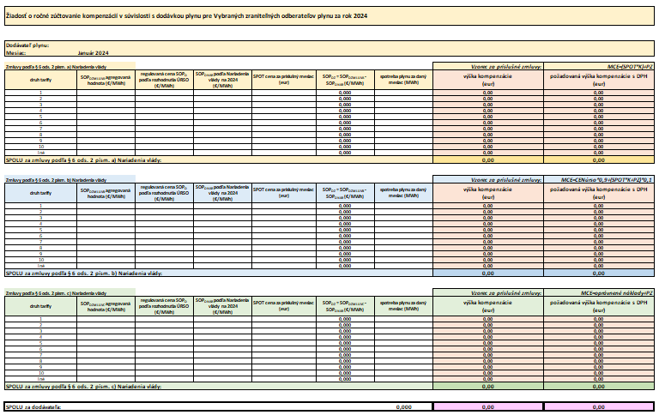

05 | Zadajte názov žiadateľa o ročné zúčtovanie.

06 | Do jednotlivých tabuliek zadajte hodnoty z reálneho odpočtu spotrieb v roku 2024 za
 | príslušný kalendárny mesiac.

07 | Do stĺpca "C" zadajte hodnotu SOPOZMLUV vypočítanej podľa reálnej ročnej spotreby.

08 | Do stĺpca "F" zadajte hodnotu SPOTu za príslušný kalendárny mesiac, ktorý ste použili pri výpočte.

09 | Do stĺpca "H" zadajte reálne ročné spotreby nahlásené na SPP-D
 | Súčet celkovej spotreby v tabuľkách a) b) c) musí byť zhodný s celkovým množstvom
 | nahláseným na SPP-D. V prípade nesúladu, bude žiadnosť zamietnutá a žiadateľ bude
 | musieť podať žiadosť opätovne.

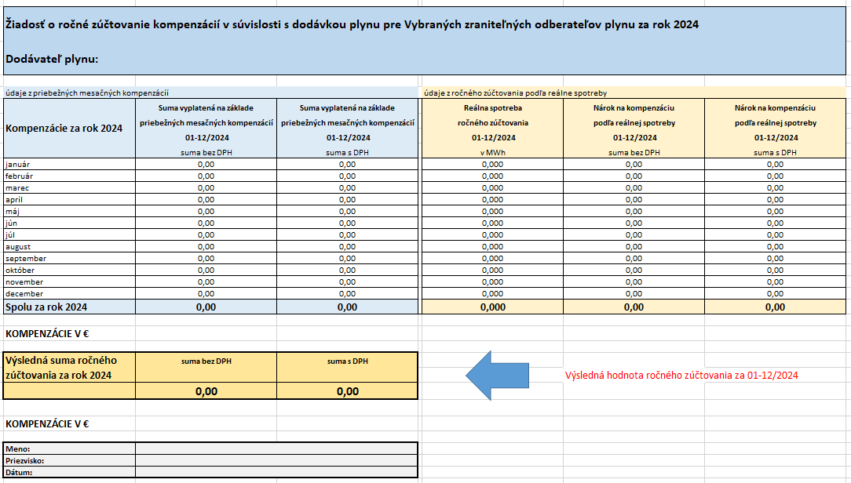

10 | Zadajte názov žiadateľa o ročné zúčtovanie.

11 | Údaje sa vyplnia automaticky.

12 | Výsledná suma ročného zúčtovania - výsledok bude zaslaný do elektronickej schránky žiadateľa
 | - kladný výsledok - žiadateľovi o ročné zúčtovanie bude suma doplatená
 | - záporný výsledok - žiadateľ o ročné zúčtovanie vzniknutú sumu doplatí

13 | Do jednotlivých buniek je potrebné vyplniť príslušné údaje.

 | Oprávnený žiadateľ o ročné zúčtovanie 2024 je iba subjekt, ktorý v roku 2024 spĺňal všetky
 | podmienky vyplývajúce z Nariadenia vlády Slovenskej republiky č. 463/2023 Z. z. (ďalej ako
 | ,,nariadenie vlády") a príslušných usmernení k nariadeniam vlády.

*) | Jednotlivé hárky/karty je potrebné podpísať, opečiatkovať, naskenovať do PDF formátu
 | a následne zaslať s prílohou vo formáte MS excel na e-mailovú adresu zranitelni.dotacia@mhsr.sk.
 | - Údaje o žiadateľovi
 | - Sumár zúčtovania
 | - Zúčtovanie VZO 2024 plyn 01-12/2024

